чек-лист_треугольник
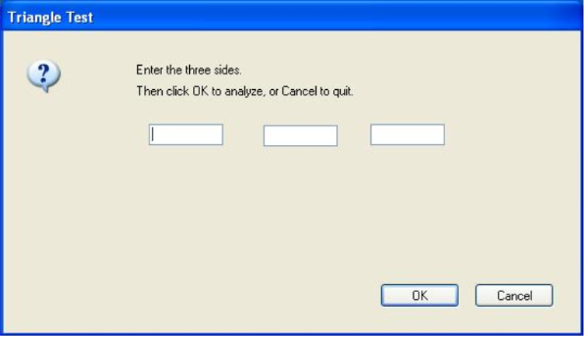 The triangle program reads three numbers from a punch card and interprets them as the sides of a triangle. The program then states whether the triangle is scalene, equilateral, or isosceles. ? Prepare check-list for triangle program testing
Действие | Значения |  |  | Ожидаемый результат | Комментарий
Заполнение всех обязательных полей числовыми значениями + нажатие кнопки "ОК" | все значения целые числа >0 | все значения десятичные дроби >0 | значения целые числа/десятичные дроби >0 (смешанный вариант) | Вывод типа треугольника: разносторонний, равнобедренный, равносторонний
 | все значения целые числа <=0 | все значения десятичные дроби <=0 | значения целые числа/десятичные дроби <=0 (смешанный вариант) | Вывод сообщения о необходимости ввода числовых значений >0
Проверка корректности выведения типа треугольника | заполнение значений для разностороннего треугольника (разными целыми, дробными и смешанными числовыми значеняими) | заполнение значений для равностороннего треугольника (равными целыми и дробными числовыми значеняими) | заполнение значений для равнобедренного треугольника (целыми и дробными числовыми значеняими, где значения 2х полей равны) | Вывод корректного типа треугольника
Заполнение всех обязательных полей числовыми значениями | все значения целые числа >0 | все значения десятичные дроби >0 | значения целые числа/десятичные дроби >0 (смешанный вариант) | Отсутствие вывода
 | все значения целые числа <=0 | все значения десятичные дроби <=0 | значения целые числа/десятичные дроби <=0 (смешанный вариант)
Заполнение всех обязательных полей числовыми значениями + Enter на клавиатуре | все значения целые числа >0 | все значения десятичные дроби >0 | значения целые числа/десятичные дроби >0 (смешанный вариант) | Отсутствие вывода
 | все значения целые числа <=0 | все значения десятичные дроби <=0 | значения целые числа/десятичные дроби <=0 (смешанный вариант)
Отсутствие заполнения 1, 2 или всех полей числовым значением + нажатие кнопки "ОК" | все значения целые числа >0 | все значения десятичные дроби >0 | значения целые числа/десятичные дроби >0 (смешанный вариант) | Вывод сообщения о необходимости заполнения всех полей для построения треуголника
 | все значения целые числа <=0 | все значения десятичные дроби <=0 | значения целые числа/десятичные дроби <=0 (смешанный вариант)
Заполнение 1,2 или всех обязательных полей числовыми значениями + нажатие кнопки "Cancel" | любые значения | - | - | Очистка формы
Заполнение полей нечисловыми значениями (в том числе с регистрами и без) | спецсимволы | буквенные (кириллица, латиница) | спецсимволы + буквы (смешанный вариант) | Вывод сообщения о необходимости ввода числовых значений >0
Заполнение полей числовыми и нечисловыми значениями (в том числе с регистрами и без) | 1 поле спецсимвол/буквы, остальные - цифры>< 0 | 2 поля -спецсимвол/буквы, 1 - цифры>< 0 | смешанный вариант: буквы,спецсимволы и цифры в одном поле | Вывод сообщения о необходимости ввода числовых значений >0
Определение класса эквивалентности и его предельных значений | значение границы | ниже границы | выше границы | Значение границы и ниже границы - Вывод типа треугольника: разносторонний, равнобедренный, равносторонний; Значение выше максимальной границы - Вывод сообщения об ошибке и рекомендации ввода значения меньше | *После поиска инфо, выяснилось, что в зависимости от вычислительных систем предельно допустимое количество символов может быть как до 15, так и до 38. Выделять можно минимум 1 класс эквивалентности для тестируемых значений, так и несколько (например 3 группы: если предельно допустимое значение 15, то разбивка может быть следующая: 1-5; 5-10; 10-15).
Проверка отображения максимально допустимого количества введеных символов в полях для ввода | значение границы | ниже границы | выше границы | Значение границы и ниже границы - символы видно; Значения выше границы - символы не видно. | *Было бы неплохо ограничить ввод количества символов пользователем до предельно допустимых и визуально отображаемых в форме

чек-лист букинг в кино
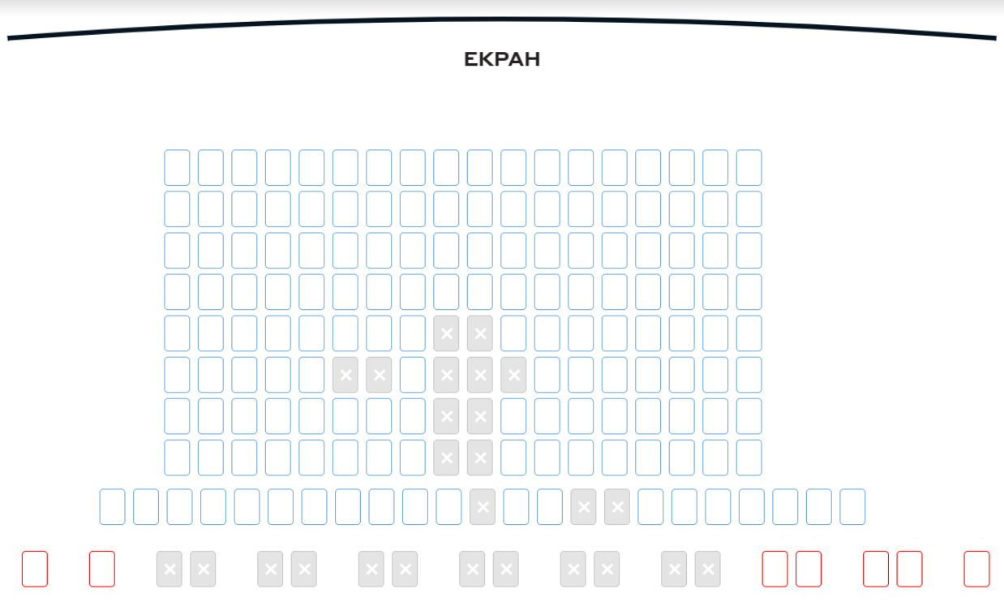 Продумать как протестировать функциональность выбора и букинга билетов в кино (до момента оплаты) по примеру со скриншота. Форма - на выбор: чек-лист, чек-лист с ожидаемым результатом, небор тест кейсов (тест сьют) и т.д. Ограничений по покупке количества билетов за 1 раз нет. Красные места - 200 грн. Синие места - 100 грн. Действует акция: при покупке от 3х билетов с первого ряда - скидка 10% на весь чек. Купленные места купить повторно нельзя. Купленные или выбранные другими юзерами места имеют серую заливку и белый крестик. Выбранные места данным юзером не имеют заливки и отмечаются серым крестико
№ п/п | Действие | Ожидаемый результат | Комментарий
1. | Проверка акции: покупка никем не выбранные места
1.1 | с 1 ряда только:
- | 2 билета | Скидка отсутствует
- | 3 билета | Скидка применилась
- | 4 билета | Скидка применилась
1.2. | с 1 ряда + билеты с других рядов:
- | 2 билета с1 ряда +1 билет с другого ряда | Скидка отсутствует
- | 3 билета с1 ряда +1 билет с другого ряда | Скидка применилась
2. | Проверка выбора (брони) мест:
2.1. | Выбор свободного места одним юзером | Выбранное место помечается серым крестиком, видна цена места. Пользователю доступны следующие опции: - продолжение выбора других мест; - отмена выбора; - переход к оплате. Другому пользователю данное место отображается как серое с белым крестиком.
2.2. | попытка выборать место, занятое другим пользователем | Операция невозможна. Данному пользователю должно выводиться сообщение о невозможности совершения действи.
2.3. | одновременный выбор 2+ пользователям одного и того же места | Операция невозможна. Система должна обрабатывать действие корректно и не давать возможности 2+ пользователям занять одно и то же место
3. | Проверка операций с билетами:
3.1. | выбор свободного места + покупка | Операция проводится успешно, осуществляется предложение перехода на следующий шаг с выкупом билета.
3.2. | покупка билетов по условиям акции | Операция проводится успешно, применяется акция согласно условиям, осуществляется предложение перехода на следующий шаг с выкупом билета.
3.3. | возможность покупки всех свободных билетов | Операция проводится успешно. Выбранные места помечаются серым крестиком, не доступны другим пользователям. Предлагается прееход к окну с шагом по выкупу билетов.
3.4. | возможность добавления новых мест к выбранному в рамках 1 итерации | Операция проводится успешно. Выбранные места помечаются серым крестиком, не доступны другим пользователям. Предлагается прееход к окну с шагом по выкупу билетов.
3.5. | возможность отмены всех выбранных мест | Операция проводится успешно. Уже отмеченные места после клика по ним становятся доступными к выбору.
3.6. | возможность отмены 1 из выбранных мест | Операция проводится успешно. Уже отмеченное место после клика по нему становится доступным к выбору.
3.7. | проверка пересчета цены за весь чек при отмене выбора мест с 1 ряда так, чтоб их оставалось меньше 3 | Операция проводится успешно. Уже отмеченное место после клика по нему становится доступным к выбору. После перехода на шаг с выкупом билетов - итоговая стоимость отображается корректно.
4. | Сохранность брони:
4.1. | отсутствие оплаты в рамках допустимого лимита по времени | Пользователь получает сообщение о необходимости выкупа билетов в течение n минут. В течение этого времени выбранные билеты недоступны к выбору для др.пользователей.
4.2. | отсутствие оплаты после истечения допустимого лимита по времени | Пользователь получает сообщение о необходимости выкупа билетов либо отменить операцию. Если пользователь не выполнит отмену, то выбранные билеты доступны к выбору для др.пользователей через тайм-аут, указанный в требваниях
4.3. | после рефреша страницы | Сессия выбора билетов сохранилась на моменте, после которого выполнено обновление страницы, и доступна пользователю.
4.4. | после очисти кукис | Сессия выбора билетов сохранилась на моменте, после которого выполнена очистка кукис страницы, и доступна пользователю.
4.5. | после очистки кеша | Сессия выбора билетов сохранилась на моменте, после которого выполнена очистка кеша страницы, и доступна пользователю.
4.6. | после прерываения интернета | Сессия выбора билетов сохранилась на моменте, в котором произошло перерывание интернет-соединения, и доступна пользователю.
5 | Проверки UI-элементов
5.1. | свободные билеты стоимостью выше показаны красного цвета и доступны для выбора | Информация отображается корректно.
5.2. | свободные билеты стоимостью ниже показаны синего цвета и доступны для выбора | Информация отображается корректно.
5.3. | купленные билеты серого цвета и недоступны для выбора | Информация отображается корректно.
5.4. | билет любой стоимости и цвета становится недоступным для других юзеров и меняет цвет на серый для всех юзеров, как только стал выбранным | Информация отображается корректно.
5.5. | все юай элементы отцентрованы и отсутствуют визуальные проблемы при максимальном размере окна | Информация отображается корректно.
5.6. | элементы подстраиваются под максимальный размер экрана | Информация отображается корректно.
5.7. | при уменьшении максимального размера экрана появляются скролл-бары, элементы остаются на своих местах | Информация отображается корректно.

